상품제안서
라볼레이 RB12 이지롤 8K 3단 자동 거꾸로 우산 | 상품코드: F32739

 |  |  |  |  |  |  | 02-412-0044 | www.easy1.co.kr
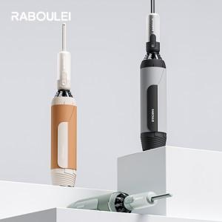

【상세/제작정보】 | <p><span style="font-size: 12pt;"><b>** 100개 미만주문시 고객센터 02-412-0044 로 문의 부탁드립니다!!</b></span></p><p><span style="font-size: 12pt;"><b>** 주문전 재고확인 필수입니다!!</b></span></p><p><span style="font-size: 12pt;"><b>** 배송비 무료</b></span>​&nbsp;</p>

【인쇄/포장옵션】 | 실크, 풀칼라, 원단인쇄-컬러 / 포장지포장

【공급단가】 | 수량 | 100~ | 300~ | 500~ | 1,000~ | 2,000~
*VAT별도 | 단가 | 17,800원 | 16,900원 | 16,600원 | 16,200원 | 16,100원

【상품 URL】 | https://dev.easy1.co.kr:443/src/goods_detail.php?gdno=32739

